1. 재난안전계획서 생성도구
사업명 | 재난안전계획서 생성도구(CADM)
L1 | 업무 기능명 | L2 | 업무 프로세스명 | L3 | 단위 프로세스 ID | 단위 프로세스 명 | 단위 프로세스 상세내용 | 요구사항 ID | 요구사항 명 | 최초 작성일 | 변경 이력 | 비고 | 화면유무 | 벡엔드 | 인터페이스
100000 | 사용자 인증 및 접근 관리 | 101000 | SSO 기반 서비스 연계 | 101001 | FUN-CADM-101001 | 문서생성도구 접속 | 사용자는 별도의 로그인 없이 메인 플랫폼(T3Q)에서 로그인 후 링크를 통해 문서생성도구에 접근한다. | UFR-AUTH-01 | 로그인/세션 | 2025-09-05 |  |  | N
 |  |  |  | 101002 | FUN-CADM-101002 | 사용자 정보 조회 | SSO 기반으로 접속한 사용자의 정보를 조회한다. | UFR-AUTH-01 | 로그인/세션 | 2025-09-19 |  |  | Y
200000 | 문서 생성 정보 | 202000 | 기준 정보 관리 | 202001 | FUN-CADM-202001 | 기준정보 입력 | 사용자는 보고서 생성을 시작할 때 배경정보, 내용지침, 표현규칙, 문서 작성 목적을 조합하여, 기준정보를 입력한다. | UFR-INPUT-01 | 기준정보 | 2025-09-05 |  |  | Y
 |  |  |  | 202002 | FUN-CADM-202002 | 기준정보 편집 | 사용자는 기준정보를 수정 할 수 있어야 한다. | UFR-INPUT-02 | 기준정보 편집 | 2025-09-05 |  |  | Y
 |  |  |  | 202003 | FUN-CADM-202003 | 기준정보 미리보기 | 사용자는 조합된 문서주제, 배경정보, 내용지침, 표현규칙, 문서 작성 목적을 미리보기할 수 있다. *(주의) 기준정보 템플릿명 제외 | UFR-Prompt-01 | 기준정보 미리보기 | 2025-09-05 |  |  | Y
 |  | 202100 | 문서 주제 관리 | 202101 | FUN-CADM-202101 | 문서 주제 입력 | (필수)LLM이 더 적합한 목차를 생성하도록 사용자가 문서 주제를 입력한다. | UFR-Subject-01 | 문서 주제 | 2025-09-22 | (20250922) 이수현 문서제목(주제)를 [문서 작성 목적] 상위 분류의 기준정보로 관리되도록 변경됨 |  | Y
 |  | 203000 | 배경 정보 관리 | 203001 | FUN-CADM-203001 | 배경 정보 | 사용자는 배경정보(Information)을 선택 및 입력, 수정할 수 있어야 한다. | UFR-Info-01 | 배경정보 | 2025-09-05 |  |  | N
 |  |  |  | 203002 | FUN-CADM-203002 | 배경정보-재난유형 | (필수)사용자는 제시된 목록에서 재난 유형을 선택할 수 있다. # 재난 유형 종류 1) 폭염 2) 태풍/호우 3) 지진 4) 황사 5) 산불 6) 감염병 7) 가축질병 8) 다중밀집건축물붕괴대형사고 9) 정부주요시설 10) 학교시설 | UFR-Info-02 | 배경정보- (재난유형) | 2025-09-05 |  |  | Y
 |  |  |  | 203003 | FUN-CADM-203003 | 배경정보-재난관리단계 | (필수)사용자는 제시된 목록에서 재난관리단계를 선택할 수 있다. # 재난관리단계 1) 예방 2) 대비 | UFR-Info-03 | 배경정보-(재난관리단계) | 2025-09-05 |  |  | Y
 |  |  |  | 203004 | FUN-CADM-203004 | 배경정보-재난발생일시 | (선택)사용자는 재난 발생/종료 일시를 선택할 수 있다. # 재난발생일시 형식 1) yyyy-MM-ddTHH:mm:ss ~ yyyy-MM-ddTHH:mm:ss 2) 선택안함 | UFR-Info-04 | 배경정보-(재난발생일시) | 2025-09-05 | (20251022) 이수현 재난 종료 일시 추가 ISO8601 형식으로 변경 |  | Y
 |  |  |  | 203005 | FUN-CADM-203005 | 배경정보-보고일시 | (선택)사용자는 보고일시를 선택할 수 있다. # 보고일시 형식 1) yyyy-MM-dd(ddd) HH:mm:ss 2) 선택안함 | UFR-Info-05 | 배경정보-(보고일시) | 2025-09-05 |  |  | Y
 |  |  |  | 203006 | FUN-CADM-203006 | 배경정보-장소 | (선택)사용자는 재난발생 장소를 텍스트로 입력할 수 있다. | UFR-Info-06 | 배경정보-(장소) | 2025-09-05 |  |  | Y
 |  | 204000 | 내용 지침 관리 | 204001 | FUN-CADM-204001 | 내용 지침 | 사용자는 내용지침(Content Guidelines)을 선택 및 입력, 수정할 수 있다. | UFR-Guide-01 | 내용지침 | 2025-09-05 |  |  | N
 |  |  |  | 204002 | FUN-CADM-204002 | 내용 지침-필수포함요소 | (선택)사용자는 가이드라인 예시를 참고하여 필수 포함 요소를 텍스트로 입력할 수 있다. # 가이드라인 예시 - 법적근거, 최근7일통계 등 | UFR-Guide-02 | 내용지침-(필수포함요소) | 2025-09-05 |  |  | Y
 |  |  |  | 204003 | FUN-CADM-204003 | 내용 지침-작성 가이드 | (선택)사용자는 문서 작성 가이드에 대한 설명을 텍스트로 입력할 수 있다. # 입력 제한 - 200자 이내 | UFR-Guide-03 | 내용지침-(작성 가이드) | 2025-09-05 |  |  | Y
 |  |  |  | 204004 | FUN-CADM-204004 | 내용 지침-출처 | (선택)사용자는 출처 규칙을 선택할 수 있다. # 출처 규칙 - 문장 끝 괄호 표기 - 페이지 하단 각주 - 별표 주석(줄바꿈) - 선택안함 | UFR-Guide-04 | 내용지침-(출처) | 2025-09-05 | (20251119) 이수현 '페이지 하단 각주' 내용 삭제 (20251211) 도상래 '별표 주석(줄바꿈)'에서 '별표' 삭제 |  | Y
 |  | 205000 | 표현 규칙 관리 | 205001 | FUN-CADM-205001 | 표현 규칙 | 사용자는 표현 규칙(Expression Rules)을 선택 및 입력, 수정할 수 있다. | UFR-Rules-01 | 표현 규칙 | 2025-09-05 |  |  | N
 |  |  |  | 205002 | FUN-CADM-205002 | 표현 규칙 문체 | (선택)사용자는 문체를 선택할 수 있다. # 문체 - 개조식 - 서술식 - 선택안함 | UFR-Rules-02 | 표현 규칙-(응답유형) | 2025-09-05 |  |  | Y
 |  |  |  | 205003 | FUN-CADM-205003 | 표현 규칙 문장길이 제한 | (선택)사용자는 문장길이 제한을 선택할 수 있다. # 문장길이 제한 - 1문장 80자 이내 - 1문장 110자 이내 - 선택안함 | UFR-Rules-03 | 표현 규칙-(문장/줄 제한) | 2025-09-05 |  |  | Y
 |  |  |  | 205004 | FUN-CADM-205004 | 표현 규칙 문단 개요번호 모양 | (선택)사용자는 문단 개요번호 모양을 선택할 수 있다. # 문단 개요번호 모양 - □- ○-― □, ○, ― - 1.-1.1-1.1.1 ○, ― - 1.-□-○-― - 선택안함 | UFR-Rules-04 | 표현 규칙-(제목번호 규칙) | 2025-09-05 | (20251119) 이수현, 도상래 개요번호 모양 수정 □- ○-― 를 □, ○, ― 로 바꾼 이유는 "□-" 이렇게 개요가 생성되어서임(기록용 댓글) |  | Y
 |  |  |  | 205005 | FUN-CADM-205005 | 표현 규칙 본문 문장 시작 | (선택)사용자는 본문 문장 시작 규칙을 선택할 수 있다. # 본문 문장 시작 규칙 - 키워드 괄호 요약(제목 제외) (핵심키워드) - 선택안함 | UFR-Rules-05 | 표현 규칙-(문단 시작) | 2025-09-05 | (20251118) 도상래 일관성 유지를 위한 수정 |  | Y
 |  | 206000 | 문서 작성 목적 관리 | 206001 | FUN-CADM-206001 | 문서 작성 목적 | 사용자는 문서 작성 목적(Document Purpose)을 선택 및 입력, 수정할 수 있다. | UFR-Writing-01 | 문서 작성 목적 | 2025-09-05 |  |  | N
 |  |  |  | 206002 | FUN-CADM-206002 | 문서 작성 목적-문서 제목 | (필수)사용자는 문서 제목(Subject)을 텍스트로 입력할 수 있다. | UFR-Writing-02 | 문서 작성 목적-(문서 제목) | 2025-09-05 | (20250922) 이수현 문서제목(주제)를 [문서 작성 목적] 상위 분류의 기준정보로 관리되도록 변경됨 |  | Y
 |  |  |  | 206003 | FUN-CADM-206003 | 문서 작성 목적-업무 목적 | (필수)사용자는 문서 작성 목적을 선택할 수 있다. # 업무 목적 유형 - 재난안전계획서 작성 - 선택없음 | UFR-Writing-02 | 문서 작성 목적-(업무 목적) | 2025-09-05 |  |  | Y
 |  |  |  | 206004 | FUN-CADM-206004 | 문서 작성 목적-역할 | (필수)문서작성을 위한 역할(페르소나)를 선택할 수 있다. # 역할(페르소나) - 재난안전계획 수립 담당자 - 행정기관 보고서 작성자 | UFR-Writing-03 | 문서 작성 목적-(역할) | 2025-09-05 |  |  | Y
 |  |  |  | 206005 | FUN-CADM-206005 | 문서 작성 목적-타깃 독자 | (필수)사용자는 타깃 독자를 (복수)선택할 수 있다. # 타깃 독자 종류 - 중앙정부 - 지자체 - 내부보고 - 대민 | UFR-Writing-04 | 문서 작성 목적-(타깃 독자) | 2025-09-05 |  |  | Y
300000 | 맞춤형 정보 생성 | 301000 | 목차 관리 | 301001 | FUN-CADM-301001 | 목차 생성 요청 | 기준정보를 바탕으로 목차 생성을 요청한다. *(주의) 기준정보 템플릿명 제외 | UFR-TABLE-01 | 목차 생성 | 2025-09-05 |  |  | Y
 |  |  |  | 301002 | FUN-CADM-301002 | 목차 생성 재요청 | 자동 생성된 목차를 재요청한다. *(주의) 기준정보 템플릿명 제외 | UFR-TABLE-02 | 목차 재요청 | 2025-09-05 |  |  | Y
 |  |  |  | 301003 | FUN-CADM-301003 | 목차 미리보기 | 자동 생성된 목차를 미리보기 한다. | UFR-TABLE-01 | 목차 생성 | 2025-09-05 |  |  | Y
 |  |  |  | 301004 | FUN-CADM-301004 | 목차 편집 | 목차를 직접 편집(추가/수정/삭제) 한다. | UFR-TABLE-03 | 목차 편집 | 2025-09-05 |  |  | Y
 |  | 302000 | 초안 관리 | 302001 | FUN-CADM-302001 | 초안 생성 요청 | 기준정보와 목차 내용을 바탕으로 문서 전체 초안을 일괄로 자동 생성한다. *(주의) 기준정보 템플릿명 제외 | UFR-CONTENT-01 | 초안 작성 | 2025-09-05 | (20251014) 이수현 목차별 초안 개별 생성 → 전체 목차에 대한 일괄 생성으로 변경 |  | Y
 |  |  |  | 302002 | FUN-CADM-302002 | 초안 재생성 | 사용자는 생성된 초안 전체를 일괄로 재생성 요청한다. *목차별 응답이 아닌 전체 목차 기반 재응답 *(주의) 기준정보 템플릿명 제외 | UFR-CONTENT-02 | 초안 재요청 | 2025-09-05 | (20251014) 이수현 목차별 초안 개별 생성 → 전체 목차에 대한 일괄 생성으로 변경 |  | Y
 |  |  |  | 302003 | FUN-CADM-302003 | 초안 미리보기 | 사용자는 자동 생성된 초안 내용을 목차별로 확인한다. | UFR-CONTENT-03 | 초안 확인 및 검토 | 2025-09-05 |  |  | Y
 |  |  |  | 302004 | FUN-CADM-302004 | 초안 생성 진행상태 조회 | 사용자는 초안 내용이 생성되는 진행상태를 조회한다. # 진행상태 구분 - "-": 문서 생성 후 초기 상태 - "대기": 사용자가 본문 생성 요청하여 대기열에서 대기중인 상태 - "진행중": 본문 생성을 진행중인 상태 - "취소": 사용자가 본문 생성 취소 요청하여 취소된 상태 (사용자에 의한 중단) - "중단": T3Q API가 본문 생성 완료 메시지 없이 본문 생성을 중단한 상태 (T3Q에 의한 중단) - "완료": T3Q API가 본문 생성 완료 메시지를 전송하여 본문 생성이 완료된 상태 - "오류:...": 본문 생성 오류 발생 상태 # 본문(초안) 실시간 전송 기능은 서버가 생성 완료 signalr을 전송하면 클라이언트가 본문 조회 api를 호출하도록 구현한다. | UFR-CONTENT-04 | 초안 생성 진행상태 확인 | 2025-09-05 | (20251022) 이수현 진행상태 재정의 |  | Y
 |  |  |  | 302005 | FUN-CADM-302005 | 초안 생성 진행상태 수정 | 초안 생성 진행상태를 수정한다. # 진행상태 구분 - 대기 - 진행중 - 취소 (화면 UI 필요) - 중단 - 완료 - 오류 | UFR-CONTENT-01 | 초안 작성 | 2025-10-22
 |  | 303000 | 보고서 관리 | 303001 | FUN-CADM-303001 | 미리보기 | 사용자는 작성된 문서를 미리보기 할 수 있다. | UFR-PREVIEW-01 | 미리보기 | 2025-09-05 |  |  | Y
 |  |  |  | 303002 | FUN-CADM-303002 | 보고서 변환 및 파일저장 | 작성한 문서를 지정한 경로(로컬)에 저장할 수 있어야 한다. # 파일 형식 - HWP or DOC - PDF | UFR-EXPORT-01 | 보고서 변환 및 저장 | 2025-09-05 | (20250930) 이수현 HWP 형식 삭제 |  | Y
 |  |  |  | 303003 | FUN-CADM-303003 | 보고서 출력 | 사용자는 문서를 출력(인쇄)할 수 있어야 한다. | UFR-EXPORT-02 | 보고서 출력 | 2025-09-05 |  |  | Y
 |  | 304000 | 이미지 관리 | 304001 | FUN-CADM-304001 | 이미지 추출 | LLM에게 제공받은 이미지 목록을 조회한다. | UFR-CONTENT-05 | 이미지 다운로드 | 2025-09-19 |  |  | Y
 |  |  |  | 304002 | FUN-CADM-304002 | 이미지 다운로드 | 지정한 이미지 N개를 로컬에 다운로드한다. | UFR-CONTENT-05 | 이미지 다운로드 | 2025-09-19 |  |  | Y
400000 | 문서 관리 | 401000 | 문서 관리 | 401001 | FUN-CADM-401001 | 문서 생성 | 문서를 생성한다. # 문서 저장 정보 - 서식 - 문서 명 (중복 허용) - 기준정보 (문서주제, 배경정보, 내용지침, 표현규칙, 문서작성목적) - 목차 - 목차 별 내용 - 생성일시 - 생성자 - 수정일시 - 수정자 | UFR-STORAGE-01 | 문서 관리 | 2025-09-05 | (20250922) 이수현 문서 명 추가 (20251022) 이수현 문서 명 중복 허용 (20251027) 이수현 생성자, 수정자 추가 |  | Y
 |  |  |  | 401002 | FUN-CADM-401002 | 문서 목록 조회 | 본인이 저장한 최종 저장 문서 목록을 조회한다. # 조회 조건 - 재난유형 - 재난관리 단계 # 검색어 조건 - 문서 명 # 문서 목록 정보 - 문서 명 - 기준정보 (문서주제,재난유형,재난관리 단계) - 생성일시 - 생성자 - 수정일시 - 수정자 | UFR-STORAGE-01 | 문서 관리 | 2025-09-05 | (20251027) 이수현 생성자, 수정자 추가 |  | Y
 |  |  |  | 401003 | FUN-CADM-401003 | 최근문서 조회 | 사용자는 본인이 저장한 최근 문서목록을 확인하고, 불러올 수 있다. # 조회 조건 - 최근 수정일시 5건 # 문서 목록 정보 - 문서 명 - 기준정보 (문서주제,재난유형,재난관리 단계) - 생성일시 - 생성자 - 수정일시 - 수정자 | UFR-AUTH-02 | 최근문서 조회 | 2025-09-05 | (20251027) 이수현 생성자, 수정자 추가 |  | Y
 |  |  |  | 401004 | FUN-CADM-401004 | 문서 상세 조회 | 지정한 문서의 상세 정보를 조회한다. # 문서 상세 정보 - 문서 명 - 기준정보 (문서 주제,배경정보,내용지침,표현규칙,문서작성목적) - 목차 - 목차 별 내용 - 생성일시 - 생성자 - 수정일시 - 수정자 | UFR-STORAGE-01 | 문서 관리 | 2025-09-05 | (20251027) 이수현 생성일시,생성자,수정일시,수정자 추가 |  | Y
 |  |  |  | 401005 | FUN-CADM-401005 | 문서 수정 | 지정한 문서를 수정한다. # 문서 수정 정보 - 문서 명 - 기준정보 (문서주제,배경정보,내용지침,표현규칙,문서작성목적) - 목차 - 목차 별 내용 - 수정일시 - 수정자 | UFR-STORAGE-01 | 문서 관리 | 2025-09-05 | (20251027) 이수현 수정일시, 수정자 추가 |  | Y
 |  |  |  | 401006 | FUN-CADM-401006 | 문서 삭제 | 지정한 문서를 삭제한다. | UFR-STORAGE-01 | 문서 관리 | 2025-09-05 |  |  | Y
 |  |  |  | 401007 | FUN-CADM-401007 | 문서 다운로드 | 저장된 문서를 다운로드 한다. # 파일 형식 - HWP or DOC - PDF | UFR-STORAGE-01 | 문서 관리 | 2025-09-05 | (20250922) 이수현 문서 명 추가 |  | Y
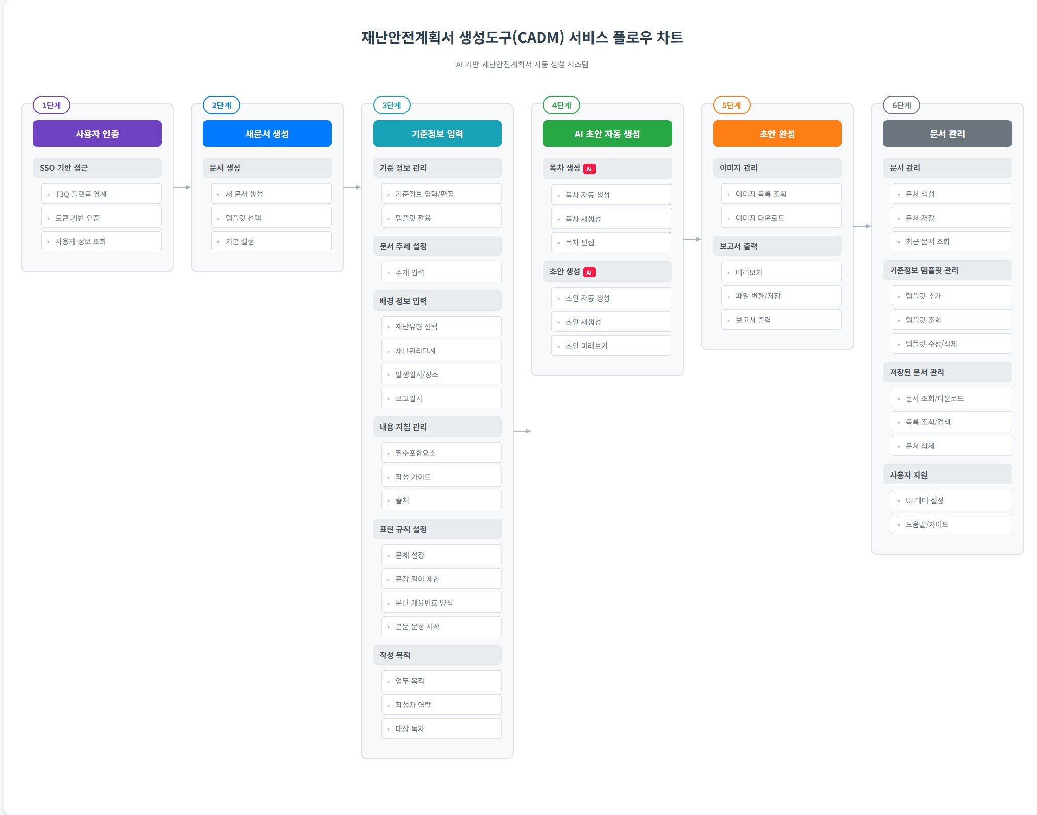
900000 | 부가기능 | 901000 | 사용자 지원 | 901001 | FUN-CADM-901001 | 공통 상단 바 | 시스템은 공통 상단 바를 제공한다. # 상단 바 기능 - 홈 이동 - 메뉴 이동 - 환경 설정 - 로그인 사용자 정보 표출 | UFR-SETTING-01 | 사용자 편의성 제공 | 2025-09-19 |  |  | Y
 |  |  |  | 901002 | FUN-CADM-901002 | UI 테마 조회 | 지정된 UI 테마를 조회한다. - UI 테마 (테마1(기본값) / 테마2) | UFR-SETTING-01 | 사용자 편의성 제공 | 2025-09-19 |  |  | Y
 |  |  |  | 901003 | FUN-CADM-901003 | UI 테마 수정 | UI 테마를 수정한다. | UFR-SETTING-01 | 사용자 편의성 제공 | 2025-09-19 |  |  | Y
 |  |  |  | 901004 | FUN-CADM-901004 | 도움말 | 문서생성도구 사용절차를 제공한다. | UFR-SETTING-01 | 사용자 편의성 제공 | 2025-09-19 |  |  | Y
 |  | 902000 | 기준정보 템플릿 관리 | 902001 | FUN-CADM-902001 | 기준정보 템플릿 추가 | 사용자는 입력한 기준정보를 템플릿으로 추가한다. # 템플릿 정보 - 템플릿 명 - 기준정보 - 생성일시 - 생성자 - 수정일시 - 수정자 | UFR-SETTING-02 | 기준정보 템플릿 관리 | 2025-09-09 |  |  | Y
 |  |  |  | 902002 | FUN-CADM-902002 | 기준정보 템플릿 조회 | 지정한 기준정보 템플릿을 조회한다. # 템플릿 목록정보 - 템플릿 명 - 기준정보 - 생성일시 - 생성자 - 수정일시 - 수정자 | UFR-SETTING-02 | 기준정보 템플릿 관리 | 2025-09-09 |  |  | Y
 |  |  |  | 902003 | FUN-CADM-902003 | 기준정보 템플릿 목록 조회 | 기준정보 템플릿 목록을 조회한다. # 검색어 조건 - 템플릿 명 # 필터조건 - 재난유형 - 재난관리 단계 - 생성자 - 생성일시 - 수정자 - 수정일시 # 템플릿 목록 정보 - 템플릿 명 - 생성자 - 생성일시 - 수정자 - 수정일시 # 정렬조건 - 템플릿 명 - 생성일시 - 수정일시 | UFR-SETTING-02 | 기준정보 템플릿 관리 | 2025-09-09 | (20251106) 이수현 재난유형/재난관리단계 필터조건, 정렬조건 추가 |  | Y
 |  |  |  | 902004 | FUN-CADM-902004 | 기준정보 템플릿 수정 | 사용자는 입력한 기준정보를 저장하며, 기준정보 템플릿명을 텍스트로 입력할 수 있다. # 템플릿 수정 정보 - 템플릿 명 - 기준정보 - 수정일시 - 수정자 | UFR-SETTING-02 | 기준정보 템플릿 관리 | 2025-09-09 |  |  | Y
 |  |  |  | 902005 | FUN-CADM-902005 | 기준정보 템플릿 삭제 | 지정한 기준정보 템플릿을 삭제한다. | UFR-SETTING-02 | 기준정보 템플릿 관리 | 2025-09-09 |  |  | Y

